силуэт
Фамилия имя отчество |  |  |  | дата

Магнит "Силуэт"
черный акрил
Артикул | Фото товара | Размер | Кол-во шт. | Стоимость 1ед. | Сумма, руб | Примечание
1 зенненхунд |  | 75*75 | 0 | 32.00 | -
2 зенненхунд | 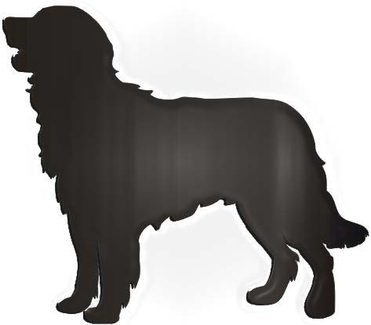 | 75*75 | 0 | 32.00 | -
3 йорк | 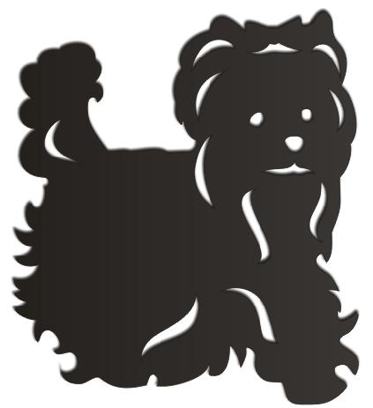 | 75*75 | 0 | 32.00 | -
4 йорк | 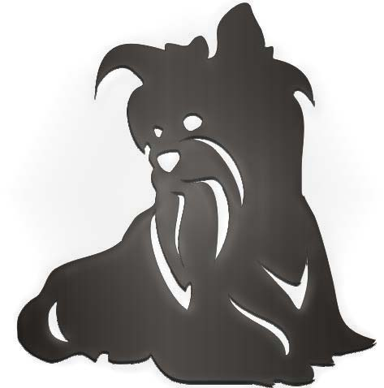 | 75*75 | 0 | 32.00 | -
5 скотчтерьер | 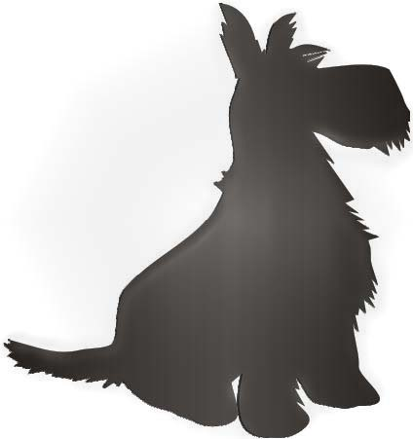 | 75*65 | 0 | 32.00 | -
6 скотчтерьер | 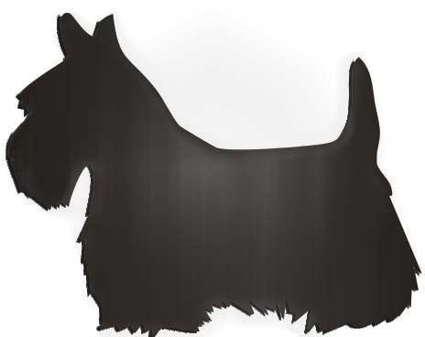 | 75*65 | 0 | 32.00 | -
7 такса | 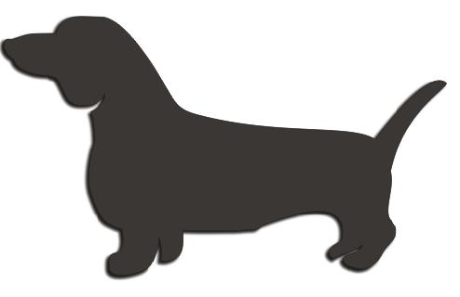 | 75*75 | 0 | 32.00 | -
8 такса | 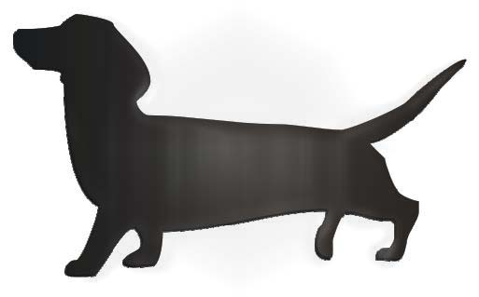 | 75*75 | 0 | 32.00 | -
9 цвергшнауцер | 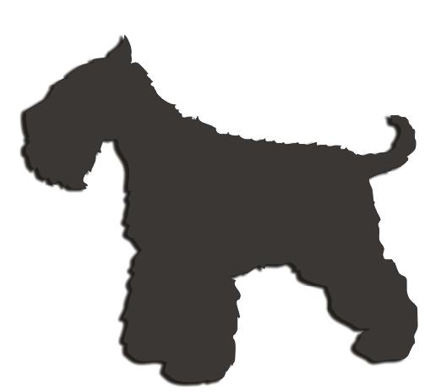 | 75*75 | 0 | 32.00 | -
10цвергшнауцер |  | 75*75 | 0 | 32.00 | -
11 чау чау | 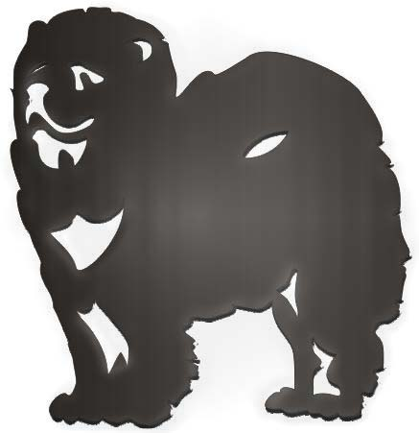 | 75*75 | 0 | 32.00 | -
12 чау чау | 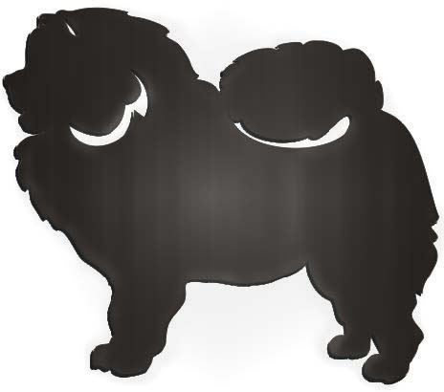 | 75*75 | 0 | 32.00 | -
13 чихуахуа | 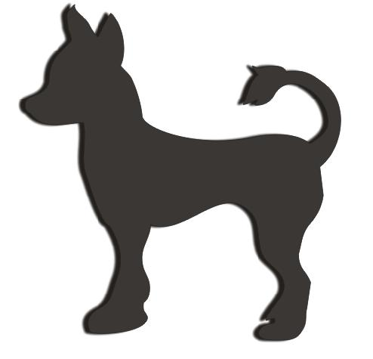 | 75*75 | 0 | 32.00 | -
14 чихуахуа | 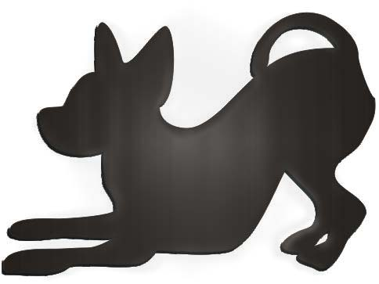 | 55*75 | 0 | 32.00 | -
15 ши-цу | 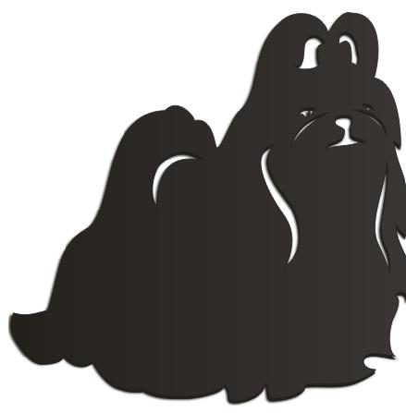 | 75*65 | 0 | 32.00 | -
16 ши-цу | 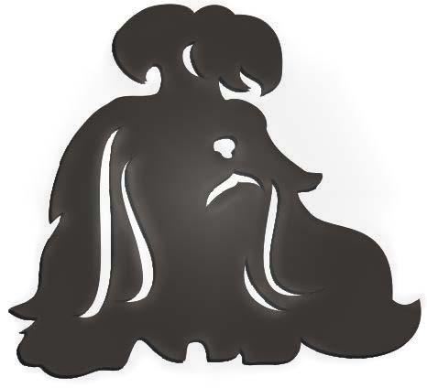 | 75*65 | 0 | 32.00 | -
 |  |  |  |  | -

